网优工程师测试表格
JJH_RS_九江市九江庐峰裕泰园综合业务区BBU18$[2010088]-NR单站验证测试表格 |  |  |  |  |  |  |  |  |  |  |  |  |  |  |  |  | 9.4 | 9
站名： | JJH_RS_九江市九江庐峰裕泰园综合业务区BBU18$[2010088] |  |  |  |  |  |  | 站号： | 7241119
日期： | 2020-7-3 |  | 测试手机型号： |  | HUAWEI P40(5G) | 测试手机号码1： |  |  | / |  | 测试手机号码2： |  | / |  | 优化工程师： | 张振海
软件版本： |  | 5.3.RC1
单验工程师业务验证项： |  |  |  |  |  |  |  |  |  |  |  |  |  |  |  | 备注
JJH_WLRN_九江市南湖公园路灯杆-1[02010203] |  | 业务测试情况： |  |  |  |  | 尝试次数 |  |  | 成功次数 |  | 失败次数 |  | 成功率 |  | 商用网络验证标准（基于mate20X） | 下载 |  | 上传
 |  | 接入成功率（注册尝试至PDU建立成功） |  |  |  |  | 10 |  |  | 10 |  | 0 |  | 100.00% |  | 标准：定点测试10次，成功率100%（attach流程） 备注：SSB RSRP≥-80dBm，SSB SINR≥10dB | 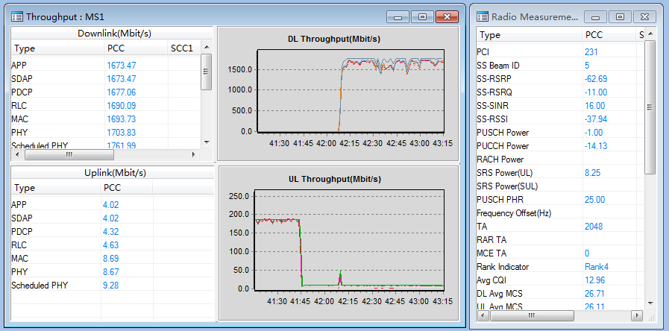 |  | 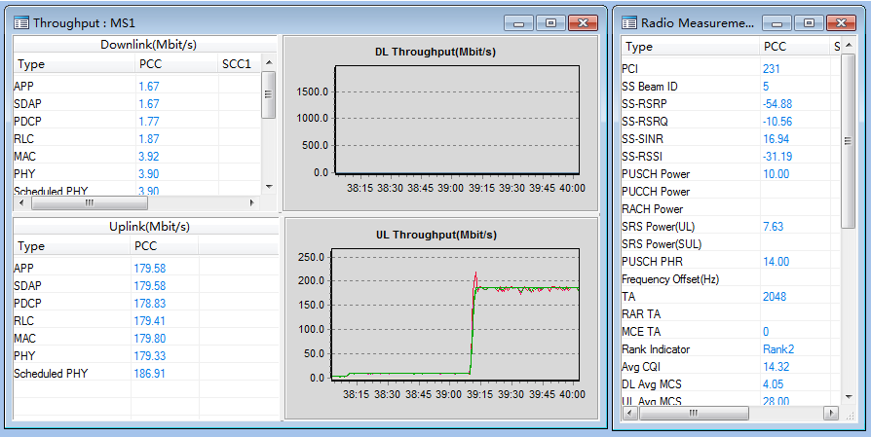
 |  | Active Ping（32Byte）时延测试 |  |  |  |  | 10 |  |  | 10 |  | 0 |  | 平均时延：9.4ms |  | 标准：平均PING时延小于等于15ms 备注： 1）定点测试：SSB RSRP≥-80dBm，SSB SINR≥10dB,平均时延小于等于15ms 2）空载网络/轻载网络闲时测试。 3）ping 32 Byte,连续测试次数要求10次。 4）排除非RAN侧或非华为设备原因引起的指标异常。 5）GNOEDB 到服务器的RTT小于3ms,建议服务器与核心网直连。 6）NR CBAND为TDD模式，子载波间隔30khz，时隙配比：4:1
 |  | TCP吞吐量测试 |  |  |  |  | 好点
 |  | (TCP)下行吞吐量 |  | SSB RSRP(dBm) |  |  | -67.5 |  |  |  |  |  |  |  |  | 标准：FTP MAC层平均下载速率达到>800Mbps 备注： 1）好点，SSB RSRP>-80dBm、SSB SINR>10dB,下行吞吐量>800 Mbps（RANK3） 2）NR CBAND为TDD模式，子载波间隔30khz，时隙配比：4:1 3）SCG ONLY，不分流 4) 排除来水不足等非RAN侧原因：DL Grant 大于1350
 |  |  |  | Average SSB SINR(dB) |  |  | 21.69
 |  |  |  | 下行吞吐量(Mbps) |  |  | 1605.6
 |  | (TCP)上行吞吐量 |  | SSB RSRP(dBm) |  |  | -65.62 |  |  |  |  |  |  |  |  | 标准：FTP MAC层平均上传速率>150Mbps 备注： 1）好点，SSB RSRP>-80dBm、SSB SINR>15dB,上行吞吐量>150 Mbps（RANK1） 2）NR CBAND为TDD模式，子载波间隔30khz，时隙配比：4:1 3）SCG ONLY，不分流 4) 排除来水不足等非RAN侧原因：UL Grant 大于550
 |  |  |  | Average SSB SINR(dB) |  |  | 21.32
 |  |  |  | 上行吞吐量(Mbps) |  |  | 180

JJH_WLRN_九江市南湖公园路灯杆-2[02010203] |  | 业务测试情况： |  |  |  |  | 尝试次数 |  |  | 成功次数 |  | 失败次数 |  | 成功率 |  | 商用网络验证标准（基于mate20X） | 下载 |  | 上传
 |  | 接入成功率（注册尝试至PDU建立成功） |  |  |  |  | 10 |  |  | 10 |  | 0 |  | 100.00% |  | 标准：定点测试10次，成功率100%（attach流程） 备注：SSB RSRP≥-80dBm，SSB SINR≥10dB | 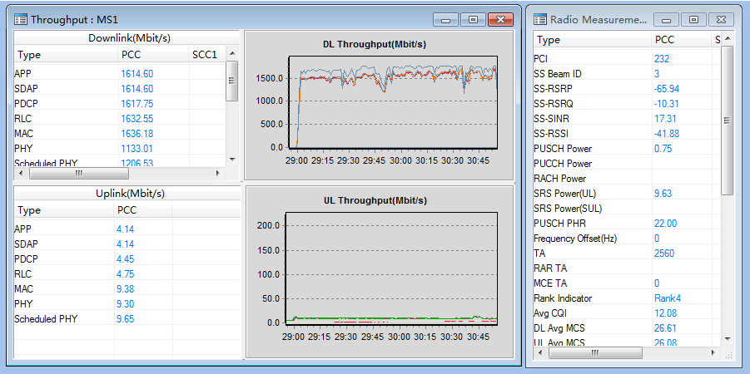 |  | 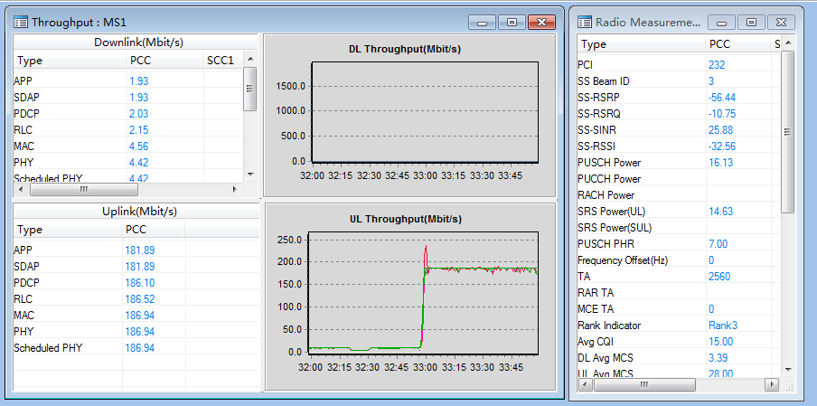
 |  | Active Ping（32Byte）时延测试 |  |  |  |  | 15 |  |  | 15 |  | 0 |  | 平均时延：9ms |  | 标准：平均PING时延小于等于15ms 备注： 1）定点测试：SSB RSRP≥-80dBm，SSB SINR≥10dB,平均时延小于等于15ms 2）空载网络/轻载网络闲时测试。 3）ping 32 Byte,连续测试次数要求10次。 4）排除非RAN侧或非华为设备原因引起的指标异常。 5）GNOEDB 到服务器的RTT小于3ms,建议服务器与核心网直连。 6）NR CBAND为TDD模式，子载波间隔30khz，时隙配比：4:1
 |  | TCP吞吐量测试 |  |  |  |  | 好点
 |  | (TCP)下行吞吐量 |  | SSB RSRP(dBm) |  |  | -74.14 |  |  |  |  |  |  |  |  | 标准：FTP MAC层平均下载速率达到>800Mbps 备注： 1）好点，SSB RSRP>-80dBm、SSB SINR>10dB,下行吞吐量>800 Mbps（RANK3） 2）NR CBAND为TDD模式，子载波间隔30khz，时隙配比：4:1 3）SCG ONLY，不分流 4) 排除来水不足等非RAN侧原因：DL Grant 大于1350
 |  |  |  | Average SSB SINR(dB) |  |  | 15.91
 |  |  |  | 下行吞吐量(Mbps) |  |  | 1489.78
 |  | (TCP)上行吞吐量 |  | SSB RSRP(dBm) |  |  | -68.71 |  |  |  |  |  |  |  |  | 标准：FTP MAC层平均上传速率>150Mbps 备注： 1）好点，SSB RSRP>-80dBm、SSB SINR>15dB,上行吞吐量>150 Mbps（RANK1） 2）NR CBAND为TDD模式，子载波间隔30khz，时隙配比：4:1 3）SCG ONLY，不分流 4) 排除来水不足等非RAN侧原因：UL Grant 大于550
 |  |  |  | Average SSB SINR(dB) |  |  | 20.65
 |  |  |  | 上行吞吐量(Mbps) |  |  | 178.99

 |  | 业务测试情况： |  |  |  |  | 尝试次数 |  |  | 成功次数 |  | 失败次数 |  | 成功率 |  | 商用网络验证标准（基于mate20X） | 下载 |  | 上传
 |  | 接入成功率（注册尝试至PDU建立成功） |  |  |  |  |  |  |  |  |  |  |  |  |  | 标准：定点测试10次，成功率100%（attach流程） 备注：SSB RSRP≥-80dBm，SSB SINR≥10dB
 |  | Active Ping（32Byte）时延测试 |  |  |  |  |  |  |  |  |  |  |  | 平均时延：ms |  | 标准：平均PING时延小于等于15ms 备注： 1）定点测试：SSB RSRP≥-80dBm，SSB SINR≥10dB,平均时延小于等于15ms 2）空载网络/轻载网络闲时测试。 3）ping 32 Byte,连续测试次数要求10次。 4）排除非RAN侧或非华为设备原因引起的指标异常。 5）GNOEDB 到服务器的RTT小于3ms,建议服务器与核心网直连。 6）NR CBAND为TDD模式，子载波间隔30khz，时隙配比：4:1
 |  | TCP吞吐量测试 |  |  |  |  | 好点
 |  | (TCP)下行吞吐量 |  | SSB RSRP(dBm) |  |  |  |  |  |  |  |  |  |  |  | 标准：FTP MAC层平均下载速率达到>800Mbps 备注： 1）好点，SSB RSRP>-80dBm、SSB SINR>10dB,下行吞吐量>800 Mbps（RANK3） 2）NR CBAND为TDD模式，子载波间隔30khz，时隙配比：4:1 3）SCG ONLY，不分流 4) 排除来水不足等非RAN侧原因：DL Grant 大于1350
 |  |  |  | Average SSB SINR(dB)
 |  |  |  | 下行吞吐量(Mbps)
 |  | (TCP)上行吞吐量 |  | SSB RSRP(dBm) |  |  |  |  |  |  |  |  |  |  |  | 标准：FTP MAC层平均上传速率>150Mbps 备注： 1）好点，SSB RSRP>-80dBm、SSB SINR>15dB,上行吞吐量>150 Mbps（RANK1） 2）NR CBAND为TDD模式，子载波间隔30khz，时隙配比：4:1 3）SCG ONLY，不分流 4) 排除来水不足等非RAN侧原因：UL Grant 大于550
 |  |  |  | Average SSB SINR(dB)
 |  |  |  | 上行吞吐量(Mbps)

效果图
覆盖效果图：（示例）
 |  | 5G覆盖率 | 语音业务呼叫建立成功率 | 5G切换成功率
站名： | JJH_RS_九江市九江庐峰裕泰园综合业务区BBU18$[2010088] | 100 | 100 | 100
日期： | 2020-7-3

RSRP
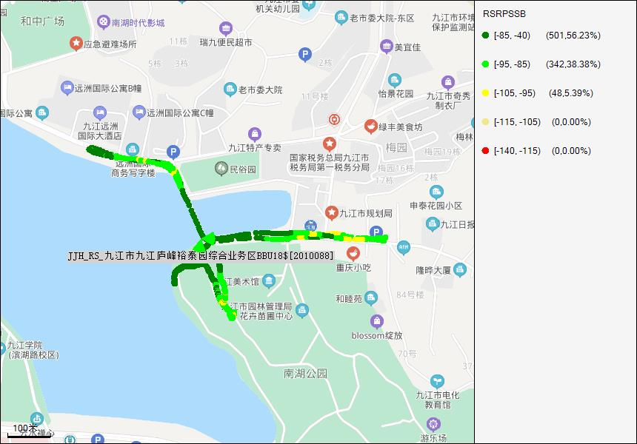

备注

Throughpur DL
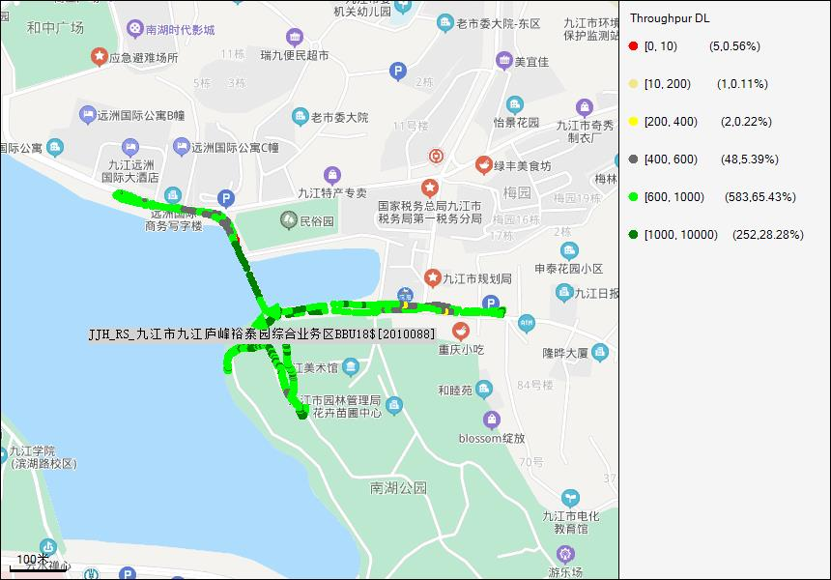

备注

Average SINR
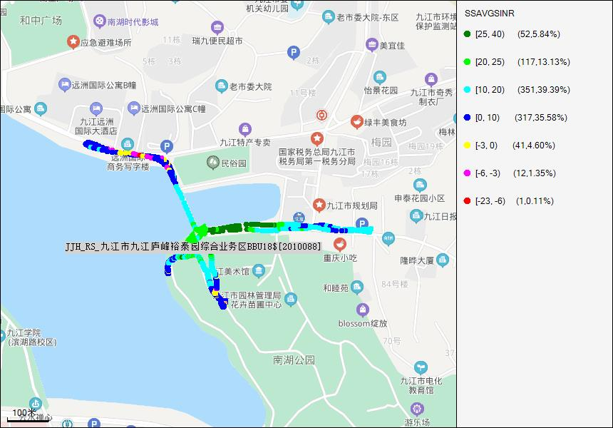

备注

PCI
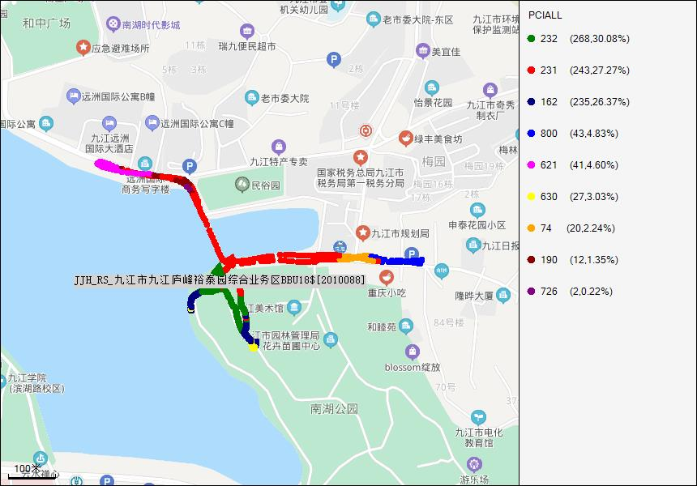

备注

1小区覆盖
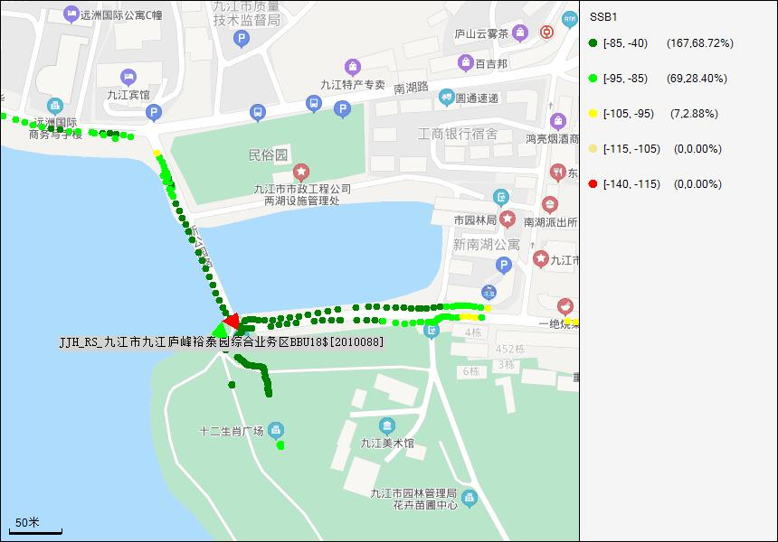 软件无法解析单小区覆盖图

备注

2小区覆盖
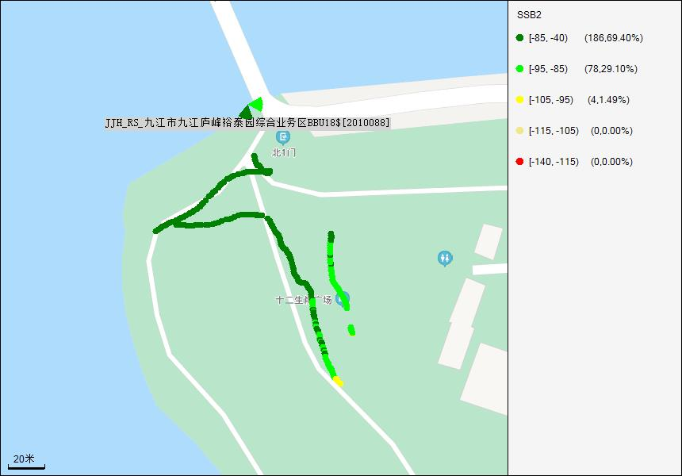 软件无法解析单小区覆盖图

备注

3小区覆盖

备注

现场照片
单站优化现场照片（室外站）

天面现场拍照（拍照以安全为重，不要在危险位置，或以危险姿势拍照）：
1. 天线所在建筑物的外观照
建筑物全景图 | 站点入口图 | 天面全景图
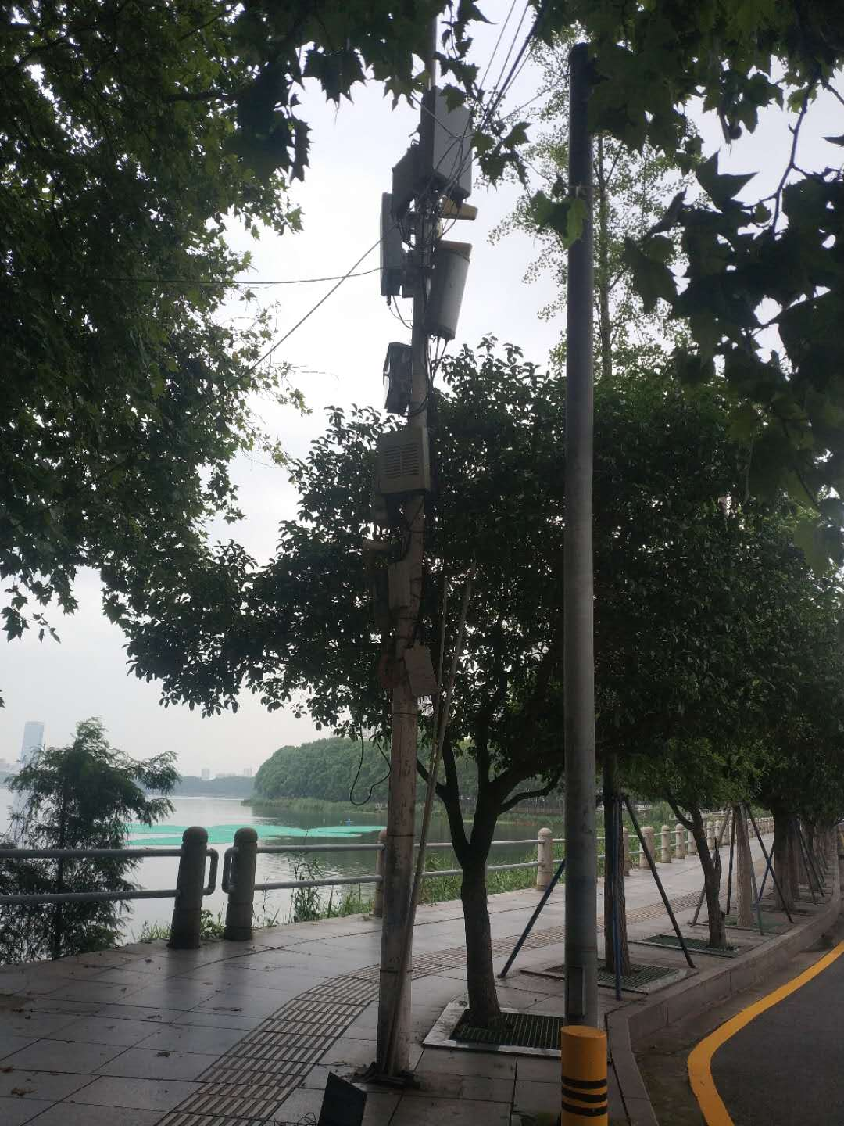 | 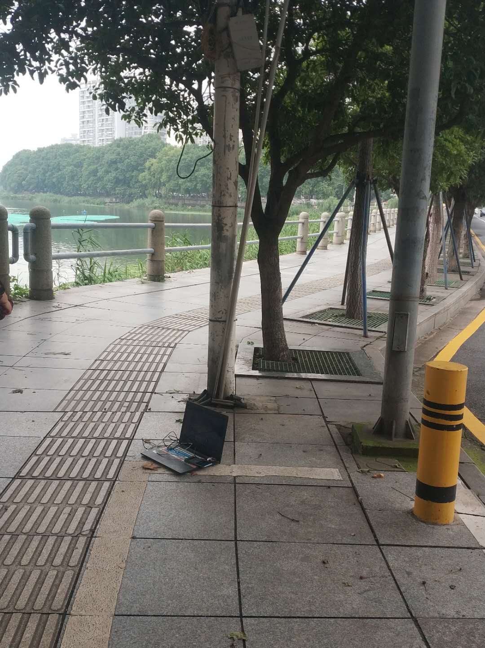 | 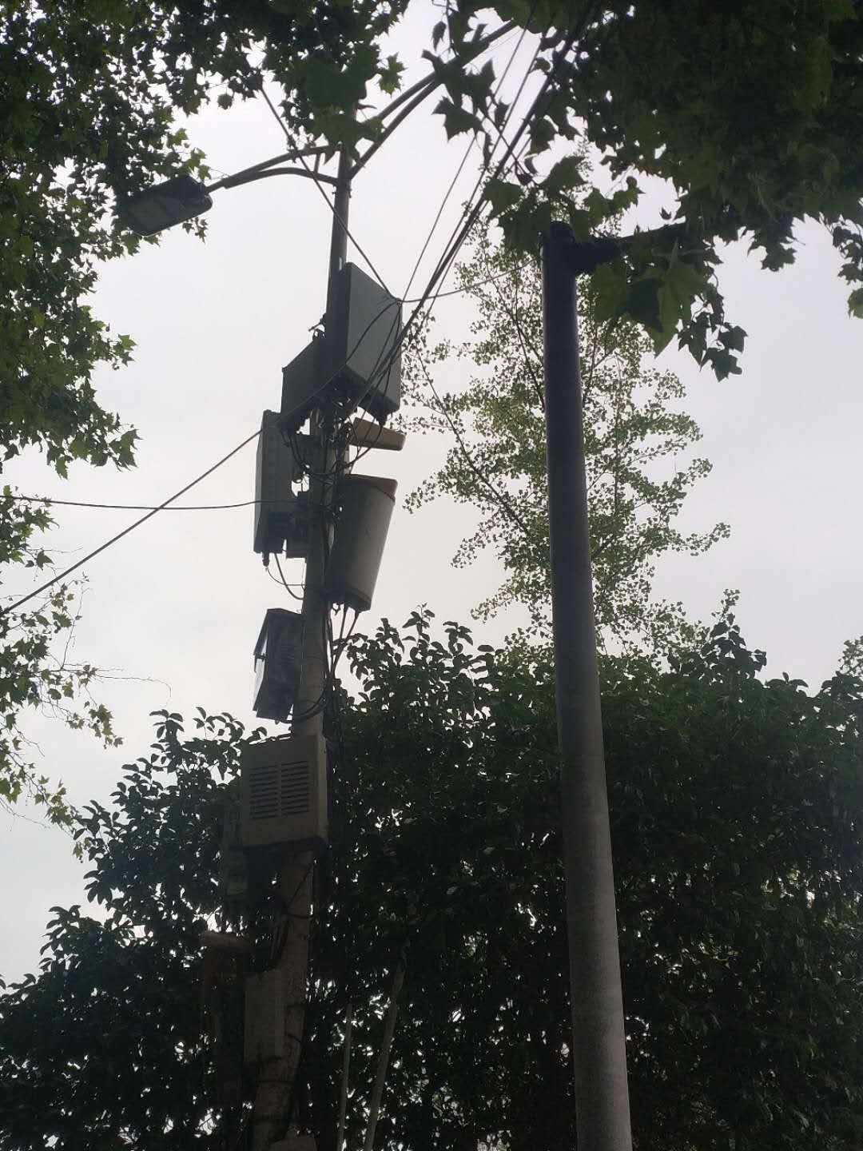
2. 天线安装位置照片：
第1小区 | 第2小区 | 第3小区
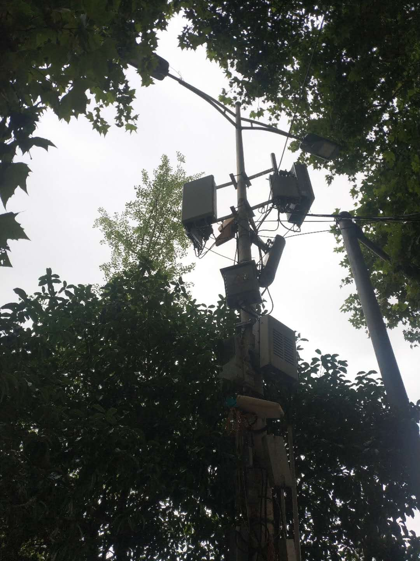 | 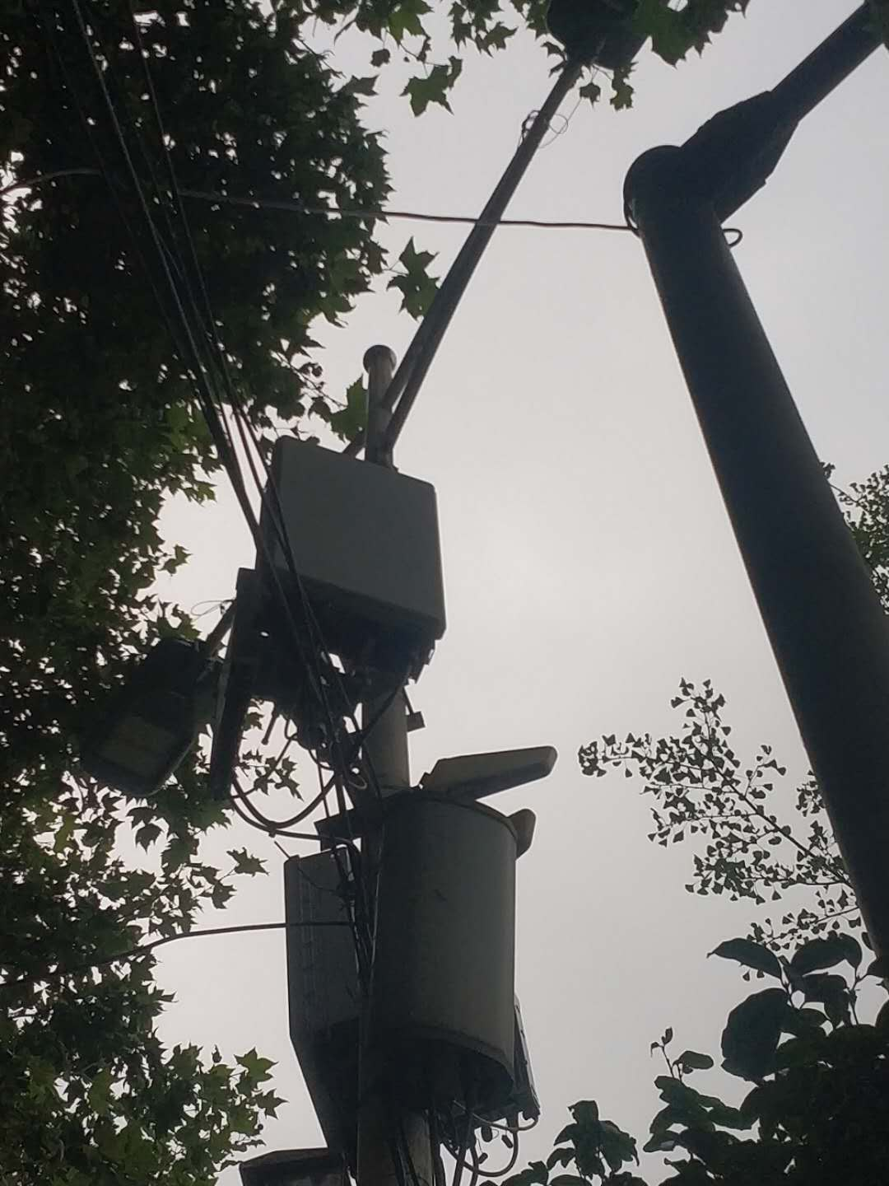
3. 天线主覆盖方向照片：（天线每小区主覆盖方向拍一张，要求反映出无线环境，是否存在阻挡）
第1小区方向 | 第2小区方向 | 第3小区方向
 | 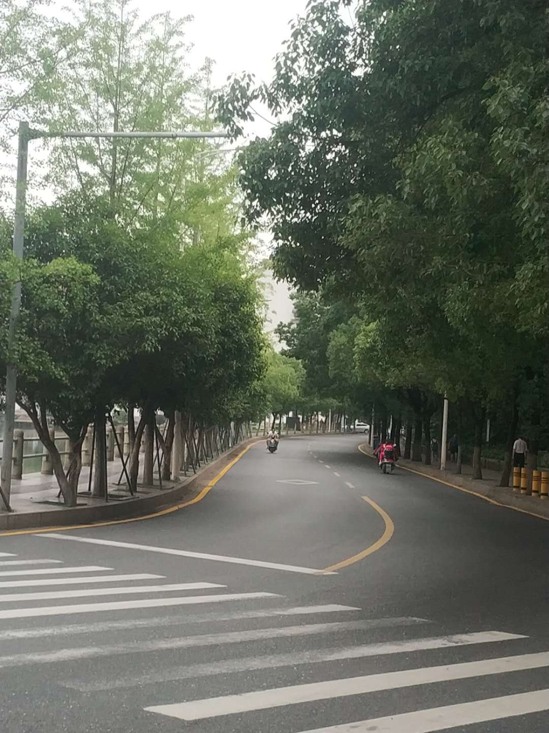
4.环拍照片：（可补充现场需存证的照片，可适量补充文字作说明）
0 | 45 | 90 | 135
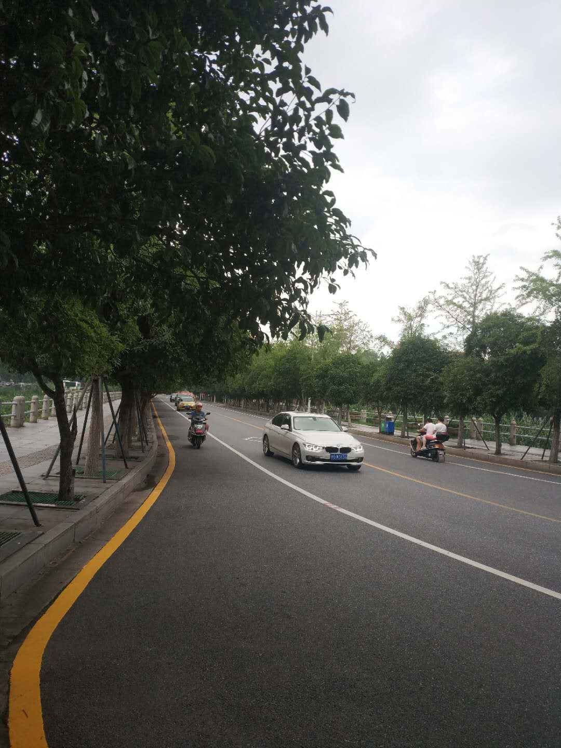 | 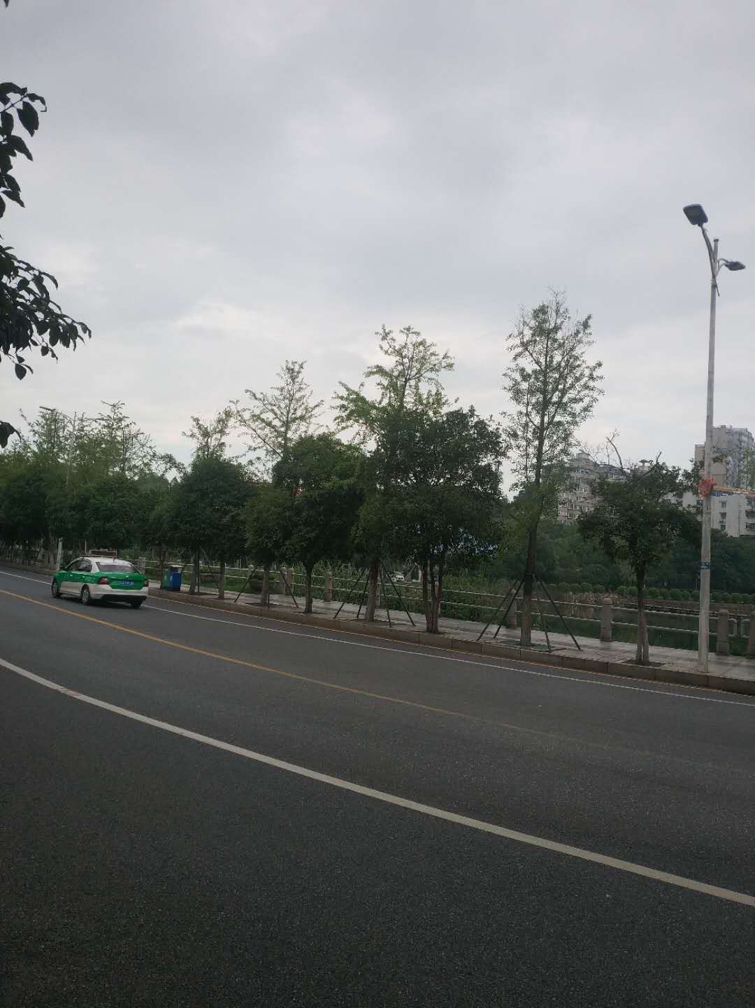 | 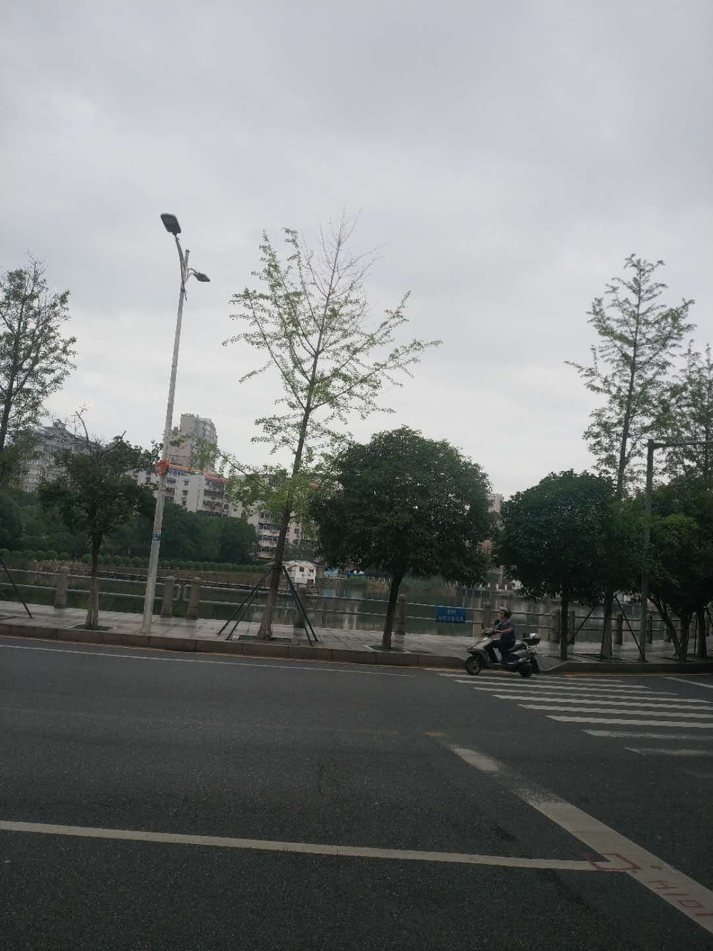 | 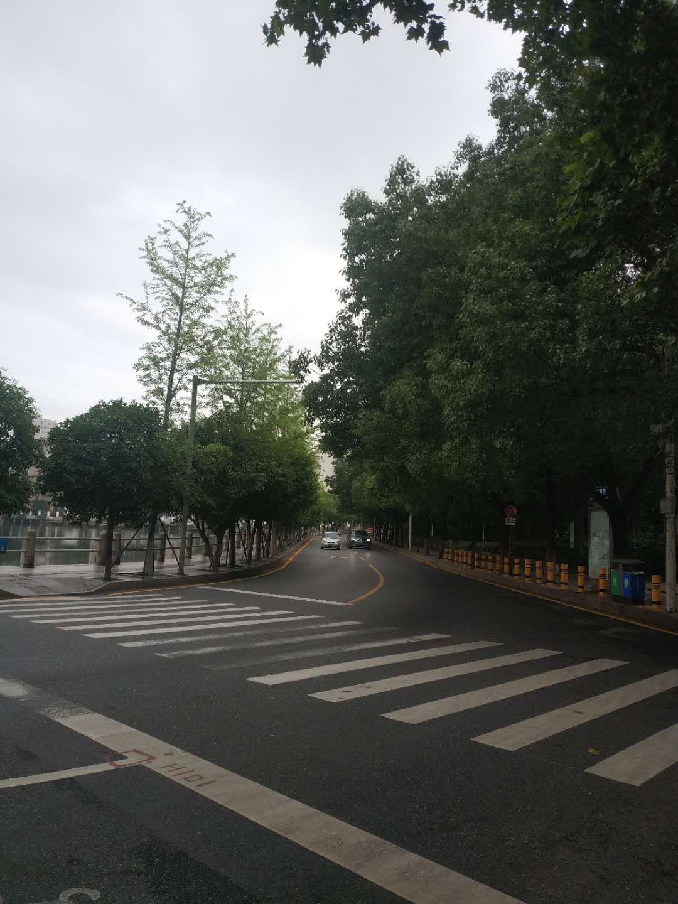
180 | 225 | 270 | 315
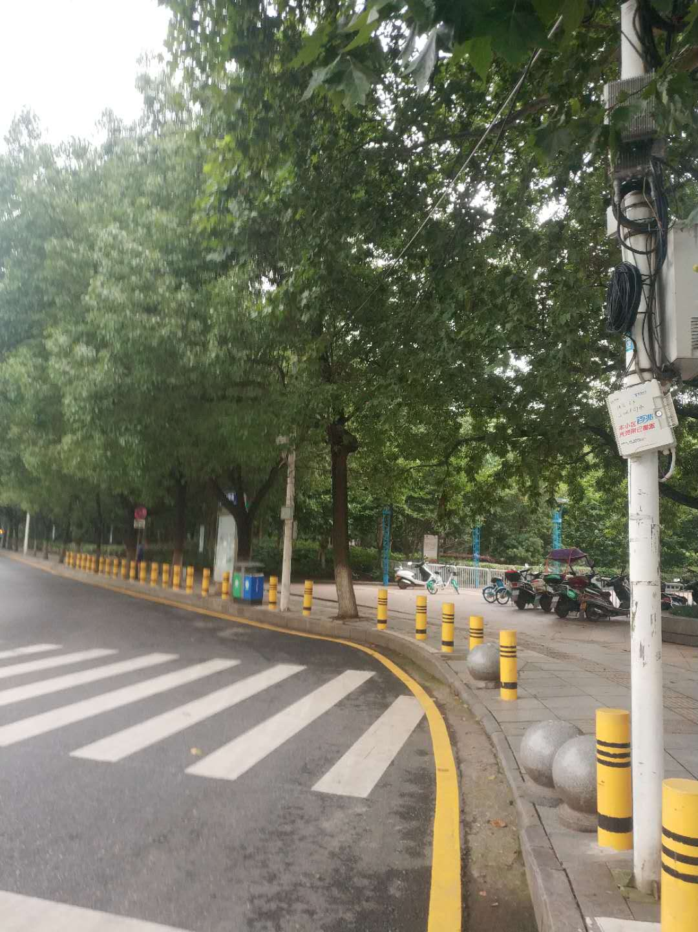 | 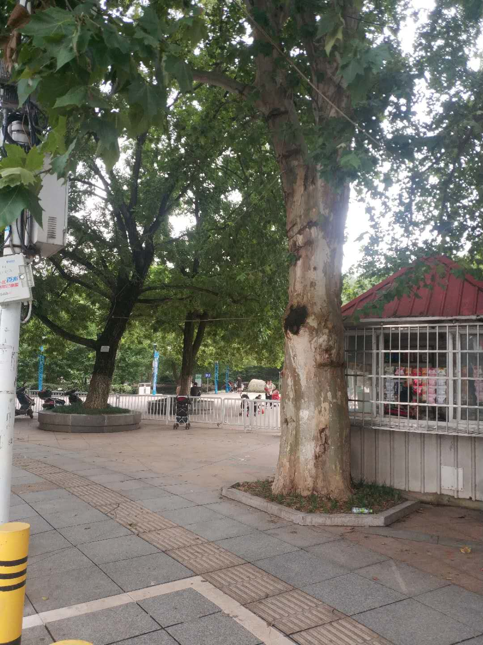 | 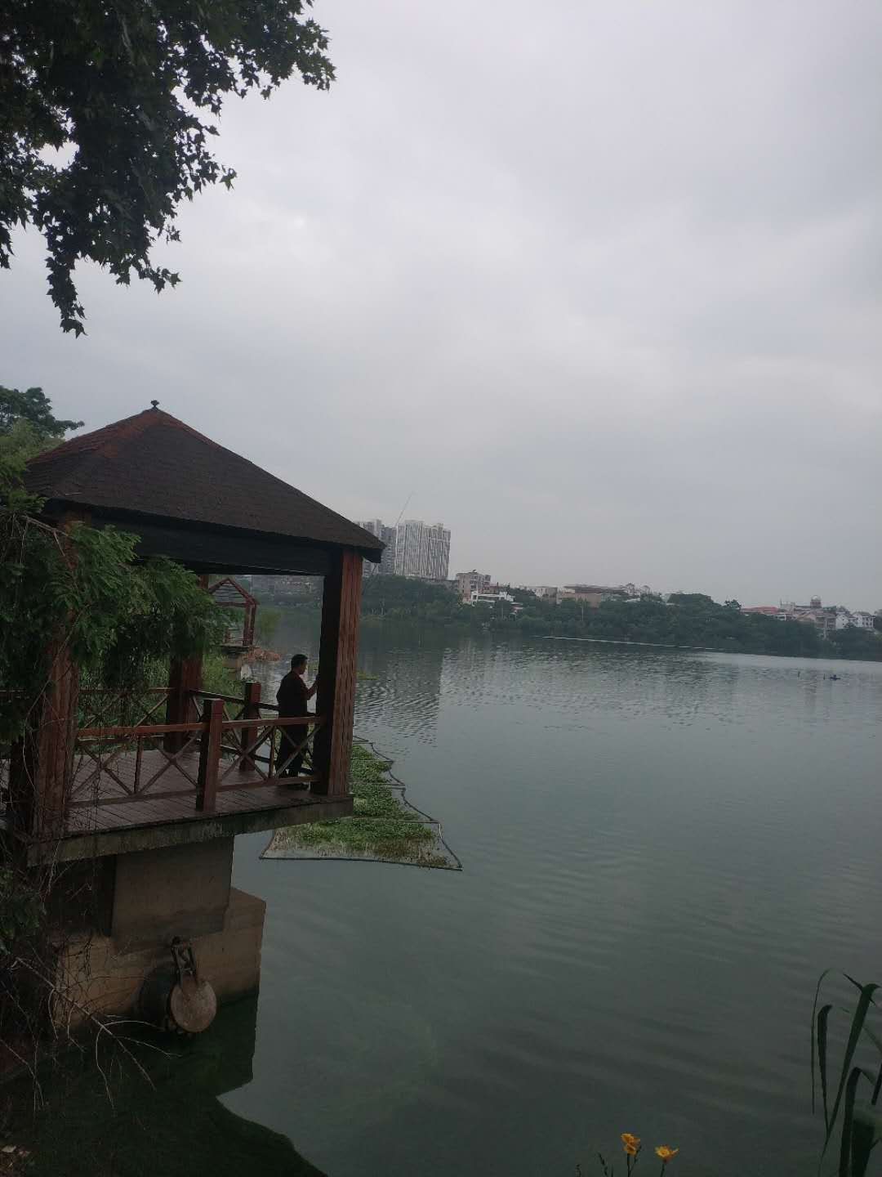 | 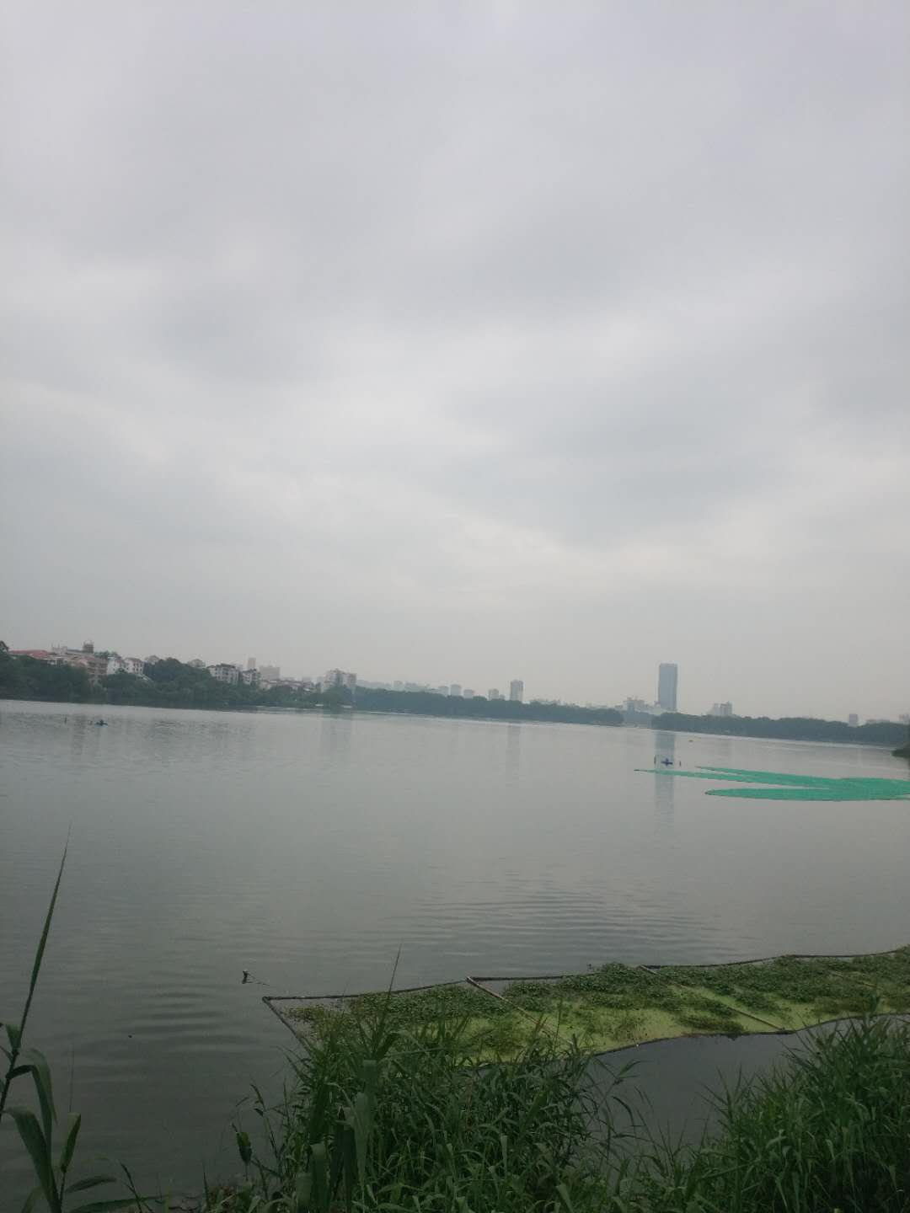
5.其他照片：（可补充现场需存证的照片，可适量补充文字作说明）
1小区阻挡 | 2小区阻挡 | 3小区阻挡

